工作表1
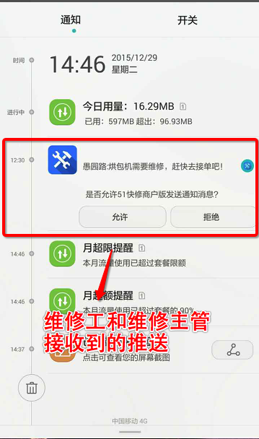
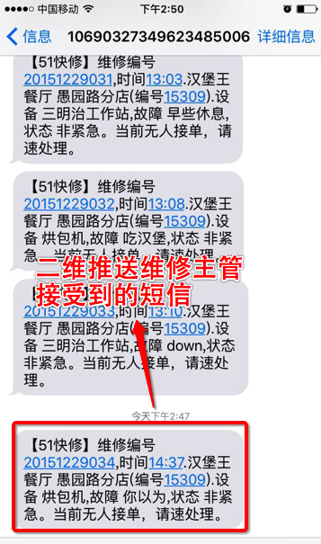
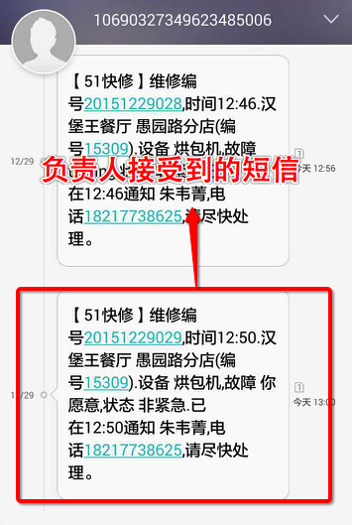
联络表
区域 | 城市 | 服务商 | 一级推送APP推送 |  |  |  | 二级推送短信推送
 |  |  | 维修工程师 | 维修主管或400负责人(二级短信) | 电工操作证号 | 制冷证号码 | 服务商区域经理
华东区 | 上海 | 进申(公司) | 维修工程师（手机号码） | 维修主管（手机号码） | 有则填写 | 有则填写 | 或者负责人

